입사지원서
한글명/영문명 (성명기입) |  |  |  |  |  |  |  |  |  | 지원부서 |  |  |  |  |  |  |  | ● 지원서 양식 다운로드: 구글 드라이브 상 이력서 양식 화면의 오른쪽 상단 Option 아이콘 → Download 클릭
 |  |  |  |  |  |  |  |  |  | 지원경로
 |  |  |  |  |  |  |  |  |  | 지원경로(기타)
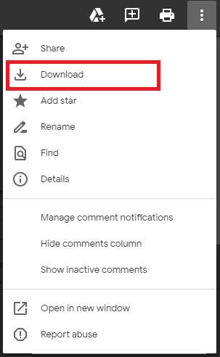

인적사항 | 생년월일 | YYYY | 년 | MM | 월 | DD | 일
 | 휴대폰 |  |  |  |  |  |  |  | 이메일
 | 주소
 | 국적

학력사항 | 학교명 |  |  |  | 전공명 |  |  |  | 학위 |  |  |  | YYYY | MM | ~ | YYYY | MM
 | 기타사항 (부전공, 수상내역 등) |  |  |  |  |  |  |  |  |  |  |  |  | 학점 |  | / 4.0
 |  |  |  |  |  |  |  |  |  |  |  |  | 졸업예정일 |  |  | YYYY | MM

 | 학교명 |  |  |  | 전공명 |  |  |  | 학위 |  |  |  | YYYY | MM | ~ | YYYY | MM
 | 기타사항 (부전공, 수상내역 등) |  |  |  |  |  |  |  |  |  |  |  |  | 학점 |  | / 4.0

경력사항 | 근무처 | 직장명 작성 |  |  |  |  |  |  |  |  |  | 근무기간 | YYYY | MM | ~ | YYYY | MM
 | 부서 | 근무부서 작성 |  |  |  |  |  |  |  |  |  | 직급 | 직급 작성
 | 주요 업무 | ● ●

 | 근무처 |  |  |  |  |  |  |  |  |  |  | 근무기간 | YYYY | MM | ~ | YYYY | MM
 | 부서 |  |  |  |  |  |  |  |  |  |  | 직급 | 직급 작성
 | 주요 업무 | ● ●

 | 근무처 |  |  |  |  |  |  |  |  |  |  | 근무기간 | YYYY | MM | ~ | YYYY | MM
 | 부서 |  |  |  |  |  |  |  |  |  |  | 직급 | 직급 작성
 | 주요 업무 | ● ●

자격증 및 어학능력 | 자격증 |  |  |  |  |  |  |  |  |  | [취득일자] |  | YYYY | 년 | MM | 월
 |  |  |  |  |  |  |  |  |  |  | [취득일자] |  | YYYY | 년 | MM | 월

 | 어학능력 | 언어명 |  |  | - 말하기 |  |  | / 읽기 | / 쓰기 |  | [시험명/점수]
 |  | 언어명 |  |  | - 말하기 |  |  | / 읽기 | / 쓰기 |  | [시험명/점수]

기타사항 | 입사 가능일 |  |  |  |  |  |  |  |  |  | 희망 연봉
 | 장애여부 |  |  |  |  |  |  |  |  |  | 보훈여부
 | 군필여부 |  |  |  |  |  |  |  |  |  | [면제사유]
 | 기타사항
 | 어학연수

